Portada
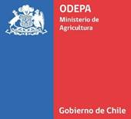

Boletín diario de precios internacionales
de productos básicos

Período del 13 al 17 de febrero de 2023

 | 2023-02-17

Boletín diario de precios internacionales de productos básicos

Jaime Ovalle Reyes
Cristopher González C.

Publicación de la Oficina de Estudios y Políticas Agrarias (Odepa)
del Ministerio de Agricultura, Gobierno de Chile

Directora y Representante Legal
Andrea Gracía Lizama

Se puede reproducir total o parcialmente citando la fuente

Teatinos 40, piso 7. Santiago, Chile
Teléfono : 800360990
www.odepa.gob.cl

